Sheet1
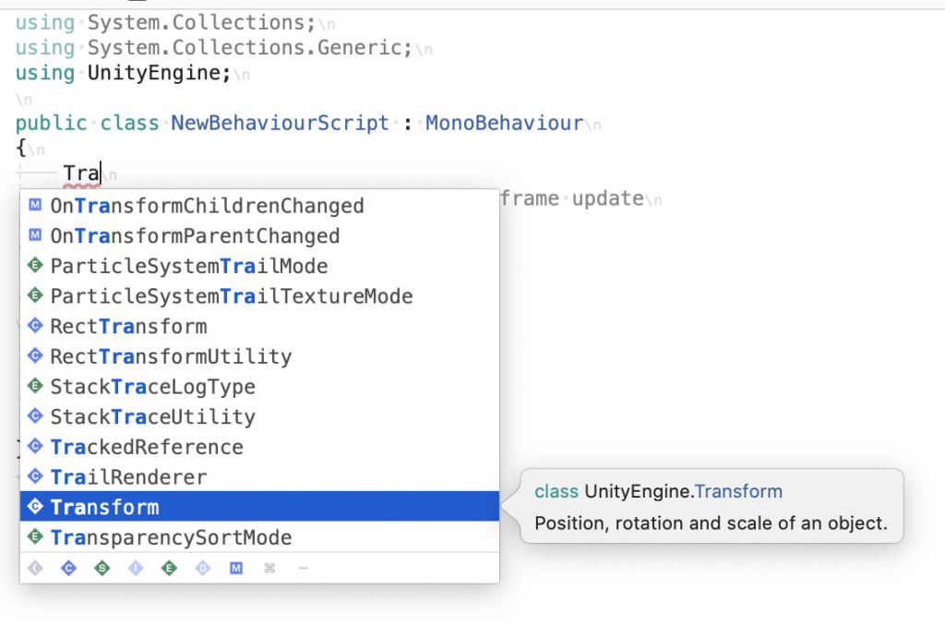
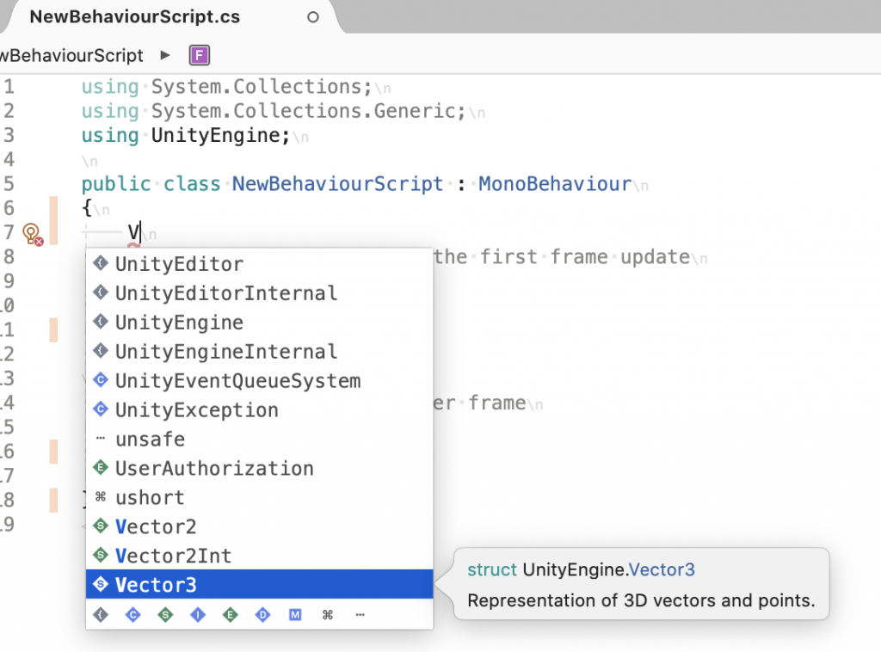
課題内容：勤務先使用環境学習
 | 9：00～12：00 | Unityでプログラミングをやってみよう【C#基本】(プログラミング作成・動作理解)
 | 12：00～13：00 | 昼食
 | 13：00～15：00 | Unityでプログラミングをやってみよう【C#基本】(プログラミング作成・動作理解)
 | 15：00～17：30 | ゲーム開発ができるようになる基礎知識まとめ(資料まとめ)
 | 17：30～18：00 | 本日のまとめ／明日の課題準備

 | 1．Unityでプログラミングをやってみよう【C#基本】
 | https://dkrevel.com/makegame-beginner/program-beginner/

 | 上記URL内容を確認しながらプログラムの作成を行いました。

 | Unityでプログラミングをやってみよう【C#基本】

 | UnityのC#でインスタンスを取得

 | GetComponent

 | transform.position += Vector3.right;

 | コンポーネントのインスタンスを取得しよう

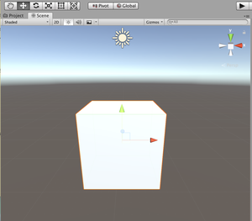

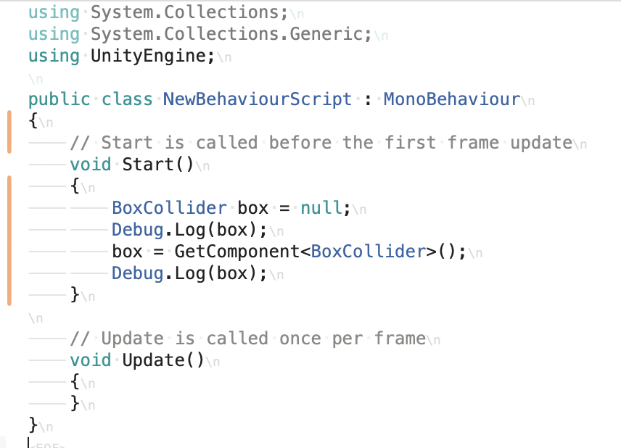

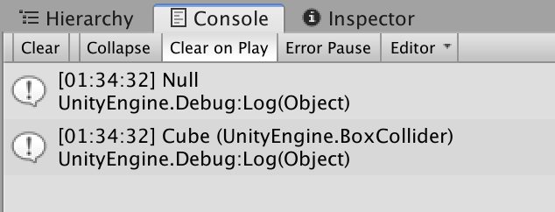

 | GameObject.Find

 | ゲームオブジェクトのインスタンスを取得しよう
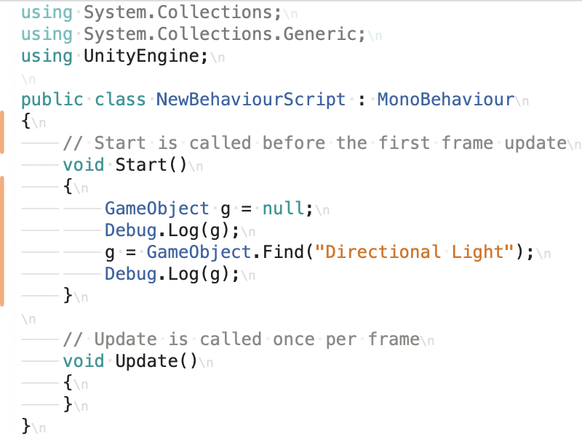

 | 別のゲームオブジェクトについているコンポーネントのインスタンスを取得しよう

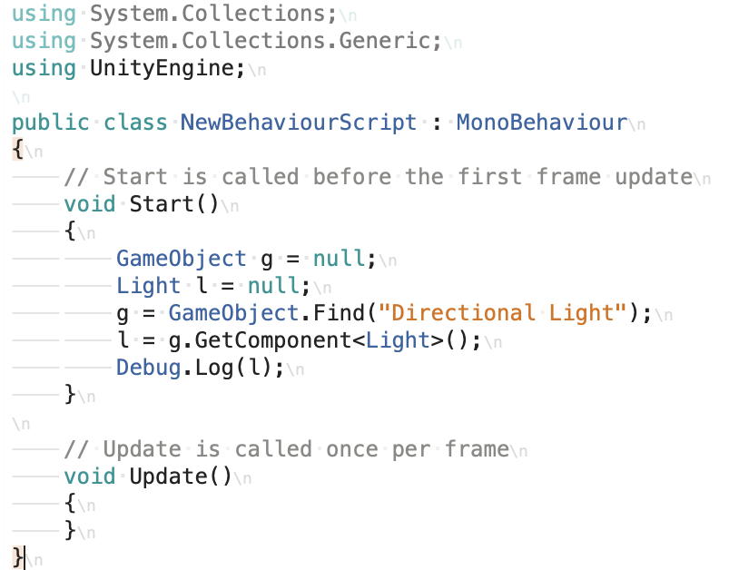

 | ＜new＞
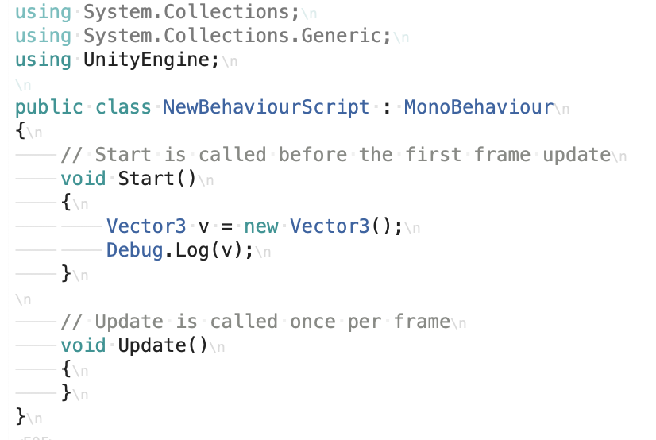

 | ＜NullReferenceException＞

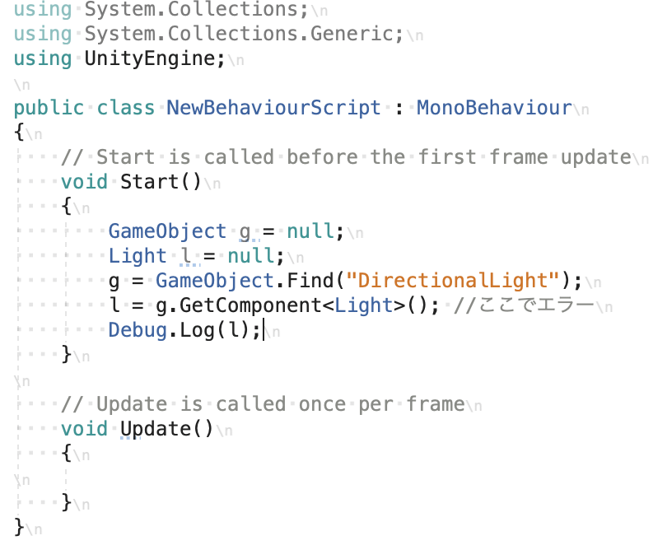

 | C#の値型と参照型について

 | ＜値型と参照型で気を付ける事＞

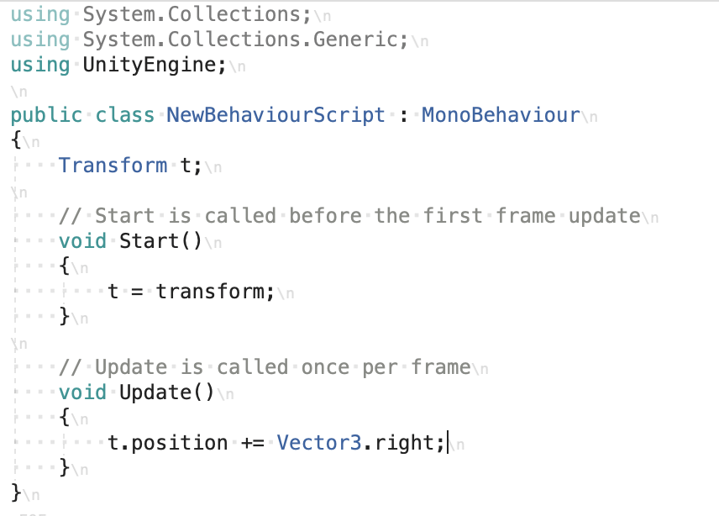

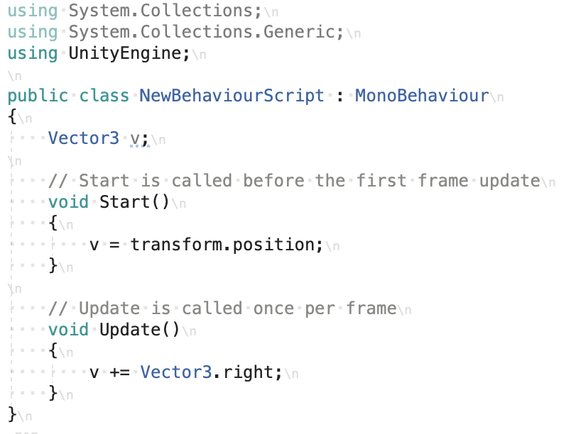

 | ＜何が値型で何が参照型か＞

 | 値型
 | int
 | double
 | float
 | char
 | bool

 | 構造体

 | 参照型
 | string

 | class

 | 配列

